Bug Report 3
ID | QBR-3
Reporter: | Kamila Czarnecka | Assignee: | <Developer> | Status: | New
Type: | Compatibility | Severity: | Minor | Priority: | Low
Browser: | Google Chrome wersja 117.0.5938.104 | OS: | Windows | OS version | 11 Home
Summary: | Brak funkcjonalności "Ukryj podgląd wiadomości" dla powiadomień push o nowych wiadomościach.
Description: | Gdy użytkownik dostaje wiadomość push, jest wyświetlana jej treść. Nie ma funkcjonalności umożliwiającej ustawienie powiadomienia push bez podglądu treści wiadomości.

Pre-conditions:
1 | Aplikacja Skype jest otwarta.
2
Steps to reproduce:
1 | W lewym górnym rogu kliknij w trzy kropki obok dzwonka powiadomień.
2 | Z rozwiniętego menu kliknij w napis "Ustawienia".
3 | W nowo otwartym oknie kliknij w zakładkę "Powiadomienia"
4
Actual result:
Brak funkcjonalności "Ukryj podgląd wiadomości" dla powiadomień push o nowych wiadomościach.

Expected result:
Dostępna funkcjonalność "Ukryj podgląd wiadomości" dla powiadomień push o nowych wiadomościach.

Attachments: | 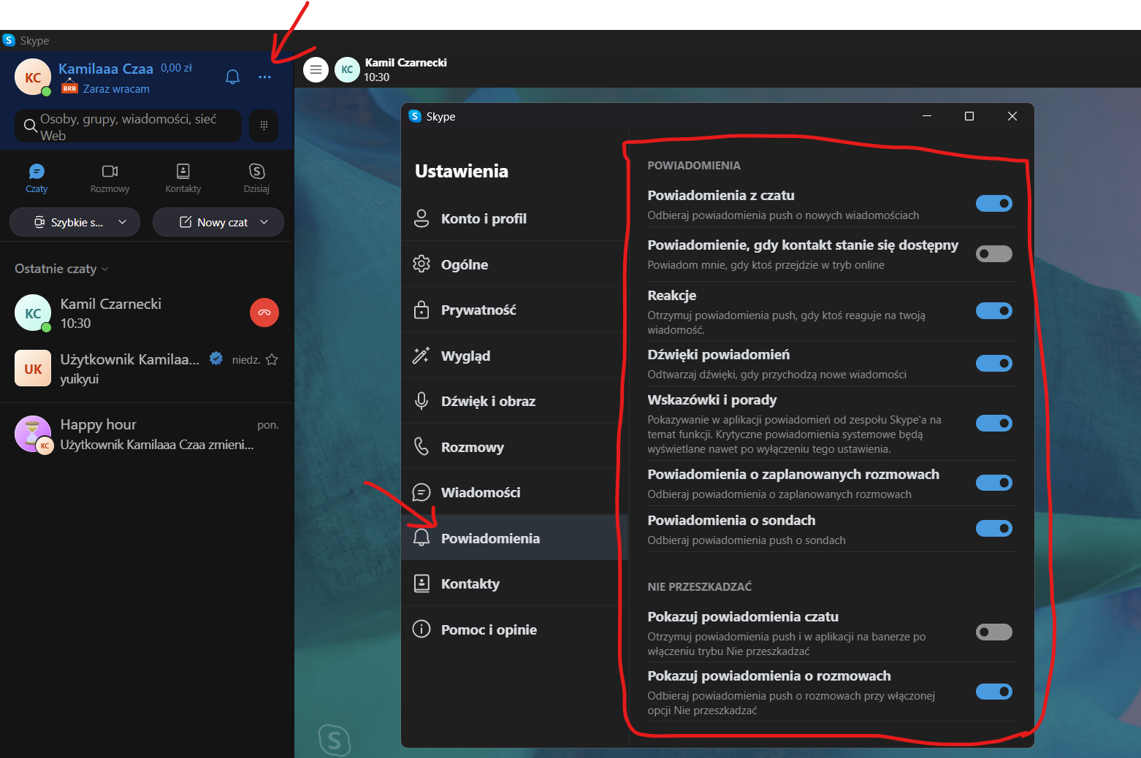
Additional info:

